상품제안서
모나미 칼라풀데이 형광펜 18P세트 | 상품코드: S38644

 |  |  |  |  |  |  | 02-713-8555 | www.synergygift.co.kr
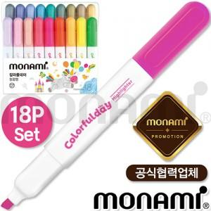

【상세/제작정보】 | <p><span style="font-size: 14pt;">※ 운임비 별도 발생 됩니다.</span></p>

【인쇄/포장옵션】 | 스티커 / 포장불가능

【공급단가】 | 수량 | 20~ | 100~ | 300~ | 500~ | 1,000~
*VAT별도 | 단가 | 16,100원 | 14,600원 | 14,000원 | 13,700원 | 13,500원

【상품 URL】 | https://www.synergygift.co.kr:443/src/goods_detail.php?gdno=38644

